Figura 1
DATI STATISTICI PER IL TERRITORIO | (ritorna all'indice)
Regione Abruzzo

Figura 1 .
Popolazione residente per classi di età al 1° gennaio (a). Abruzzo e Italia. Anno 2019 (composizione percentuale)
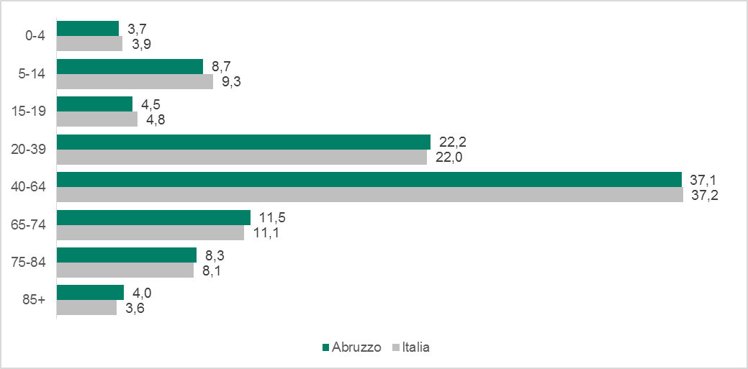

Fonte: Istat, Rilevazione sulla popolazione residente comunale per sesso, anno di nascita e stato civile
(a) Dati provvisori

Figura 4
DATI STATISTICI PER IL TERRITORIO | (ritorna all'indice)
Regione Abruzzo

Figura 4.
Famiglie per tipologia. Abruzzo e Italia. Media anni 2017-2018 (composizione percentuale)
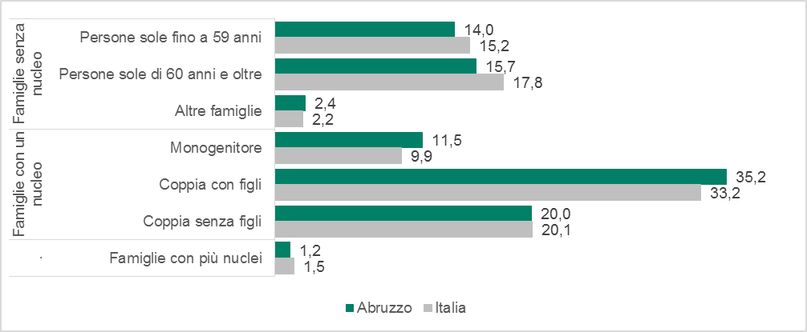

Fonte: Istat, Indagine multiscopo sulle famiglie “Aspetti della vita quotidiana

Figura 5
DATI STATISTICI PER IL TERRITORIO | (ritorna all'indice)
Regione Abruzzo

Figura 5.
Studenti iscritti per ordine scolastico. Abruzzo e Italia. Anno scolastico 2017/2018 (composizione percentuale)
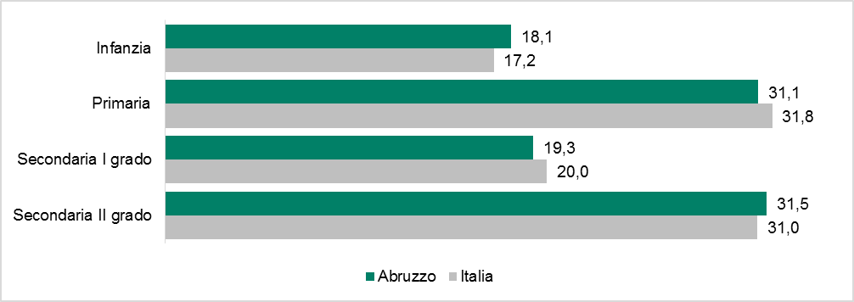

Fonte: Elaborazione Istat su dati MIUR

Figura 6
DATI STATISTICI PER IL TERRITORIO | (ritorna all'indice)
Regione Abruzzo

Figura 6.
Famiglie per disponibilità di accesso a Internet da casa e principali tipologie di connessione. Abruzzo e Italia. Anno 2019 (valori percentuali)
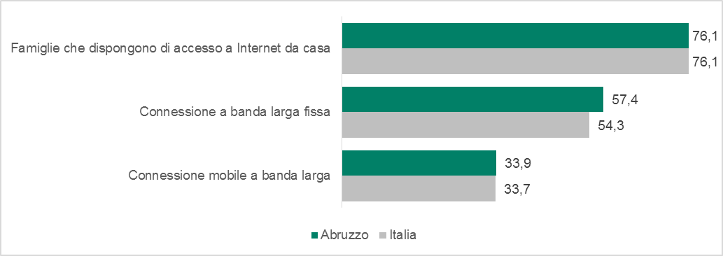

Fonte: Istat, Indagine multiscopo sulle famiglie “Aspetti della vita quotidiana”

Figura 7
DATI STATISTICI PER IL TERRITORIO | (ritorna all'indice)
Regione Abruzzo

Figura 7.
Persone di 6 anni e più per utilizzo di Internet (a) e frequenza di utilizzo. Abruzzo e Italia. Anno 2019 (valori percentuali)
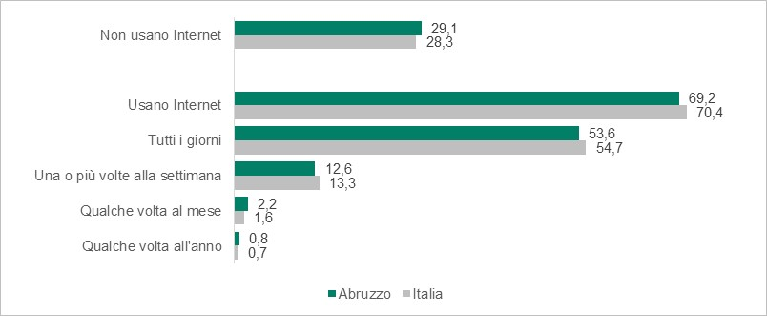

Fonte: Istat, Indagine multiscopo sulle famiglie “Aspetti della vita quotidiana”
(a) L’utilizzo di Internet fa riferimento ai 12 mesi precedenti all’intervista. Non sono inclusi coloro che hanno utilizzato Internet oltre un anno prima, pertanto la somma tra utilizzatori e non utilizzatori può essere inferiore a 100

Figura 8
DATI STATISTICI PER IL TERRITORIO | (ritorna all'indice)
Regione Abruzzo

Figura 8.
Indicatori di povertà relativa. Abruzzo e Italia. Anno 2018 (valori percentuali)
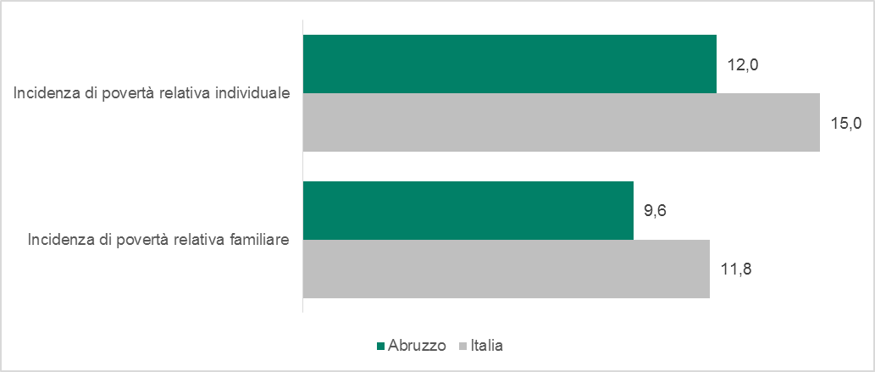

Fonte: Istat, Indagine sul reddito e condizioni di vita

Figura 9
DATI STATISTICI PER IL TERRITORIO | (ritorna all'indice)
Regione Abruzzo

Figura 9.
Famiglie per fonte principale di reddito. Abruzzo e Italia. Anno 2017 (composizione percentuale)
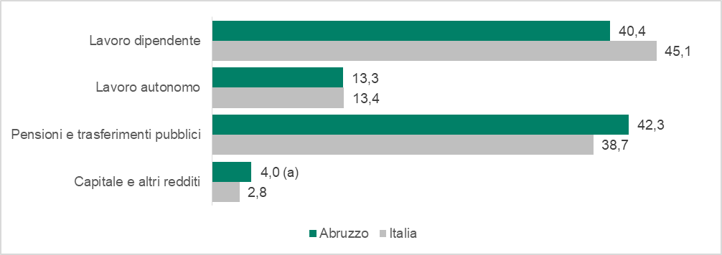

Fonte: Istat, Indagine sul reddito e condizioni di vita
(a) Dato statisticamente non significativo. Il valore è ricostruito come differenza tra 100 e le altre fonti principali di reddito.

Figura 10
DATI STATISTICI PER IL TERRITORIO | (ritorna all'indice)
Regione Abruzzo

Figura 10.
Dimensione media delle imprese per settore di attività economica. Abruzzo e Italia. Anno 2017 (numero medio di addetti)
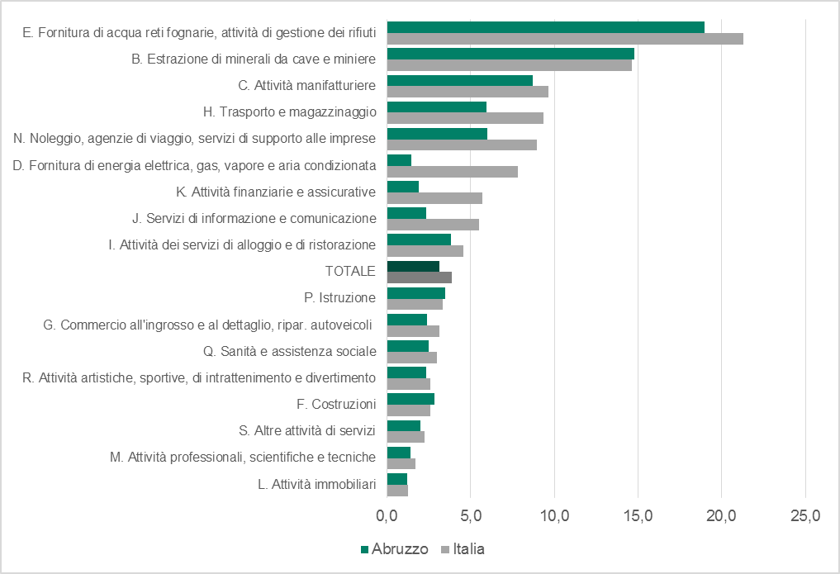

Fonte: Istat, Registro statistico delle imprese attive (ASIA)

Figura 11
DATI STATISTICI PER IL TERRITORIO | (ritorna all'indice)
Regione Abruzzo

Figura 11.
Incidenza di unità locali, addetti, dipendenti e fatturato nei settori “attivi” (a) per l’industria e per i servizi. Abruzzo e Italia. Anno 2017 (valori percentuali)
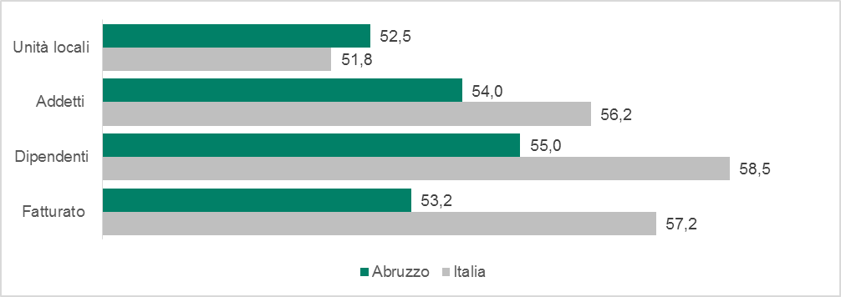

Fonte: Istat, Frame-SBS territoriale
(a) Tutti i settori ad eccezione di quelli sospesi dal DPCM 11 marzo 2020 e dal DM Mise 25 marzo 2020.

Figura 16
DATI STATISTICI PER IL TERRITORIO | (ritorna all'indice)
Regione Abruzzo

Figura 16.
Dimensione media istituzioni non profit nei settori Sanità, Assistenza sociale e Protezione civile. Abruzzo e Italia. Anno 2017 (numero medio di dipendenti)
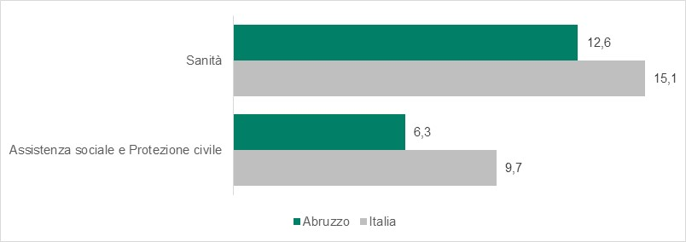

Fonte: Istat, Registro statistico sulle istituzioni non profit

